2019
Model: | SSA 6110 OCX

 |  |  |  |  | 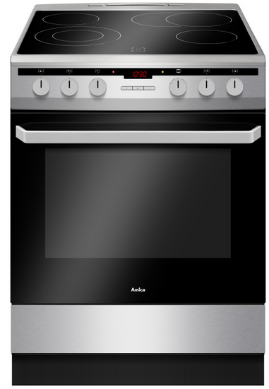
Sklokeramický sporák
60 cm

Doporučená MOC (vč. DPH): |  |  | 10,990 Kč

Provozní vlastnosti:

Energetická třída: |  | A
Objem |  | 65 | l
Připojení k elektrické síti |  | 400 | V
Příkon |  | 9.9 | kW

Funkce:

Digitální displej / Typ programátoru Ta |  |  |  |  | Barva: |  | Nerez
Elektrická multifunkční trouba
10 | funkcí trouby vč. grilu a horkého vzduchu |  |  |  | Rozměry:
Super rychlý ohřev
Otočný rožeň |  |  |  |  |  | Výška: | 85 | cm
Ukazatele zbytkového tepla |  |  |  |  |  | Šířka: | 60 | cm
 |  |  |  |  |  | Hloubka: | 60 | cm

Konstrukce:

Gril |  | 2000 | W
Horní topné těleso |  | 900 | W
Spodní topné těleso |  | 1100 | W
Zadní kruhové topné těleso |  | 2000 | W |  | Objednací kód: |  | 54037
Boční závěsné lišty plechů
Katalytické samočistící desky
Počet skel dveří trouby |  | 3
Výsuvný odkládací prostor

Sklokeramická varná deska |  | 4 | zóny
HiLight zóna 14,5 cm |  | 1.2 | kW | 2x
HiLight duální zóna 12/21 cm |  | 0,75/2,2 kW | kW | 1x
HiLight oválná zóna 17/17 x 26,5 cm |  | 1,4/2,2 | kW | 1x

Ostatní údaje:

Hluboký pečicí plech |  |  |  | 1x
Mělký pečicí plech |  |  |  | 1x
Rošt |  |  |  | 1x

